DATA
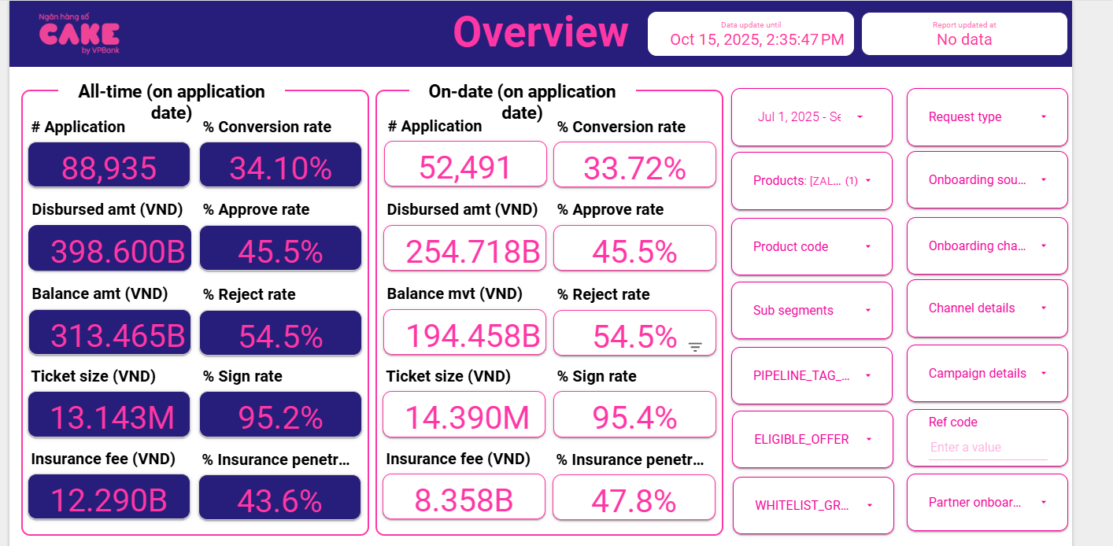
1 | Aproval rate, signed rate

 | aprroval rate |  | 45.50%
 | Signed rate |  | 95.40%

2 | Disburse, Tenor, Insurance, IR

 | Disburse date | # Disburse | Disburse amount (VND) | Current balance (VND) | Ticket size (VND) | Avg tenor (Month) | Avg IR (%) | Insurance fee (VND) | % Insurance penetration by date
 | Sep-25 | 5,356 | 83,034,230,000 | 72,384,844,421 | 15,503,030 | 13 | 52.49% | 2,862,230,000 | 50% | 80,172,000,000
 | Aug-25 | 5,840 | 83,818,310,000 | 66,141,256,151 | 14,352,450 | 14 | 52.59% | 2,760,310,000 | 48% | 81,058,000,000
 | Jul-25 | 6,515 | 87,997,150,000 | 62,650,264,764 | 13,506,853 | 14 | 52.72% | 2,740,150,000 | 46% | 85,257,000,000
 | AVG |  |  |  | 14.39 | 14 | 52.60% | 7.08% | 47.92%

3 | UW, collection, MKT
 |  | 6 | 7 | 8 | 9 |  | AVG
 | New ACC |  | 6,515 | 5,840 | 5,356
 | Active acc | 7243 | 13,144 | 17,888 | 21,762

 | MKT acquisition |  |  |  |  |  | -
 | UW |  | 123,789,298 | 232,640,112 | 249,258,346 |  | 0.0342
 | Collection |  | 26,828,762 | 46,328,553 | 72,622,946 | 3,808.76 | 0.0080 | Sử dụng mức tương đương Q2 do quý 3 thay đổi collection, chi phí ko đầy đủ
 | SMS |  | 4,183,842 | 5,100,191 | 9,493,146 | 355.67 | 0.0007
 | Partner acquisition |  |  |  |  |  | 0.00%

4 | RR

 | Sum of principal_balance_at_report_month | Column Labels
 | Row Labels | 202506 | 202507 | 202508 | 202509 | Grand Total
 | 0 | 69480875106 | 144317132226 | 203122629388 | 252065074464 | 668985711184
 | 1 | 1249099314 | 2262297913 | 4759822395 | 7295815497 | 15567035119
 | 2 |  | 753631097 | 1728253388 | 3422841764 | 5904726249
 | 3 |  |  | 778788469 | 1636938736 | 2415727205
 | 4 |  |  |  | 767238469 | 767238469
 | Grand Total | 70729974420 | 147333061236 | 210389493640 | 265187908930 | 693640438226

Row Labels | 7 | 8 | 9 | AVG | ADJ | 202506 | 202507 | 202508 | 202509 |  | EOM Bucket | report_month | principal_balance_at_report_month
0 | 3.3% | 3.3% | 3.6% | 3.4% | 3.4% | 69480875106 | 144317132226 | 203122629388 | 252065074464 |  | 0 | 202510 | 294414851862
1 | 60.3% | 76.4% | 71.9% | 69.5% | 69.5% | 1249099314 | 2262297913 | 4759822395 | 7295815497 |  | 0 | 202508 | 203122629388
2 | #DIV/0! | 103.3% | 94.7% | 99.0% | 99.0% |  | 753631097 | 1728253388 | 3422841764 |  | 0 | 202509 | 252065074464
3 | #DIV/0! | #DIV/0! | 98.5% | 98.5% | 98.5% |  |  | 778788469 | 1636938736 |  | 0 | 202504 | 8294394
4 | #DIV/0! | #DIV/0! | #DIV/0! |  | 100.0% |  |  |  | 767238469 |  | 0 | 202506 | 69480875106
5 | #DIV/0! | #DIV/0! | #DIV/0! |  | 100.0% |  |  |  |  |  | 0 | 202507 | 144317132226
6 | #DIV/0! | #DIV/0! | #DIV/0! |  | 100.0% |  |  |  |  |  | 0 | 202505 | 28358115388
7 | #DIV/0! | #DIV/0! | #DIV/0! |  | 100.0% |  |  |  |  |  | 0 | 202503 | 9630000
8 | #DIV/0! | #DIV/0! | #DIV/0! |  | 100.0% |  |  |  |  |  | 1 | 202506 | 1249099314
9 | #DIV/0! | #DIV/0! | #DIV/0! |  |  |  |  |  |  |  | 1 | 202508 | 4759822395
10 | #DIV/0! | #DIV/0! | #DIV/0! |  |  |  |  |  |  |  | 1 | 202509 | 7295815497
11 | #DIV/0! | #DIV/0! | #DIV/0! |  |  |  |  |  |  |  | 1 | 202510 | 9918665014
12 | #DIV/0! | #DIV/0! | #DIV/0! |  |  |  |  |  |  |  | 1 | 202507 | 2262297913
13 |  | #DIV/0! | #DIV/0! |  |  |  |  |  |  |  | 2 | 202510 | 3951677877
14 |  |  | #DIV/0! |  |  |  |  |  |  |  | 2 | 202507 | 753631097
15 |  |  |  |  |  |  |  |  |  |  | 2 | 202508 | 1728253388
 |  |  |  |  |  |  |  |  |  |  | 2 | 202509 | 3422841764
 |  |  |  |  |  |  |  |  |  |  | 3 | 202510 | 2850316031
 |  |  |  |  |  |  |  |  |  |  | 3 | 202509 | 1636938736
 |  |  |  |  |  |  |  |  |  |  | 3 | 202508 | 778788469
 |  |  |  |  |  |  |  |  |  |  | 4 | 202510 | 1174750248
 |  |  |  |  |  |  |  |  |  |  | 4 | 202509 | 767238469
 |  |  |  |  |  |  |  |  |  |  | 5 | 202510 | 120211771

